SERIALES INSTALADOS
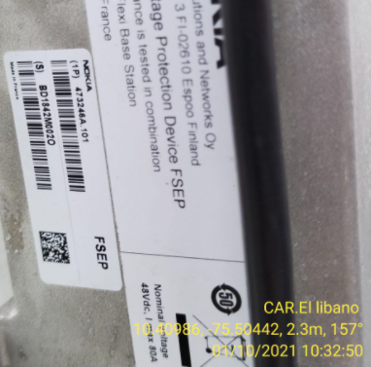
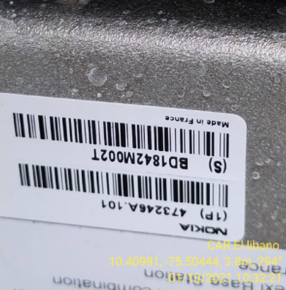
REGISTRO FOTOGRAFICO DE SERIALES DE EQUIPOS INSTALADOS

SERIALES AIRSCALE
FCOB | AMIA | ASIA | ABIA | ABIA

SERIALES AHPCA
AHPCA 1 | AHPCA 2 | AHPCA 3 | AHPCA 4

SERIALES FRHG
AHHB 1 | AHHB 2 | AHHB 3 | FRHG 4
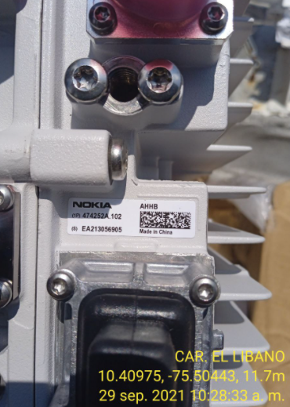

SERIALES FPFH
FPFH 1 | FPFH 2 | FPFH 3 | FPFH 4

OTROS SERIALES
FSEE | FSES 1 | FSES 2 | FSES 3

ANTENAS
ANTENA 1 | ANTENA 2 | ANTENA 3 | ANTENA 4
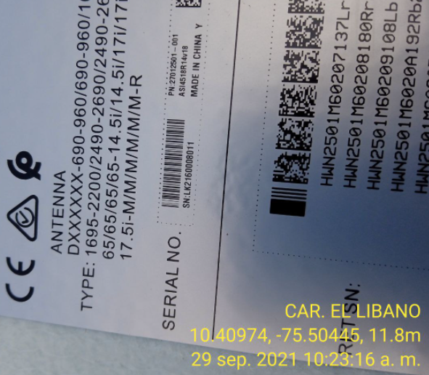

FSEP 1
FSEP 1 | FSEP 2 | FSES 3 | FSES 4

